封筒宛名
招待状 宛名申込用紙

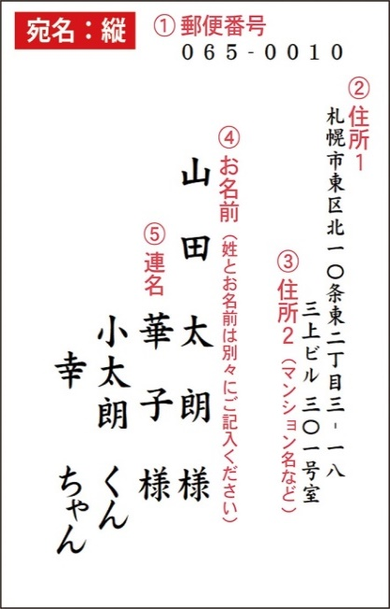
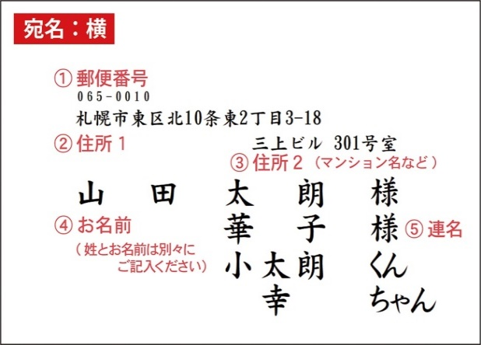
新郎お名前
新婦お名前
宛名書きの向き

▼▼▼旧漢字などについて▼▼▼ お名前などに旧漢字や特殊な漢字がある場合は、 OSやフォントの互換性の問題で、 お客様のエクセル上では正しく入力されていても、 当店の原稿上で正しく変換されない場合がございます。 お手数ですが、旧漢字などがある場合は、 一番右の欄の「備考」に一言お書き添えください。

 | ①郵便番号 | ②住所１ | ③住所２（マンション名など） | ④お名前 |  |  | ⑤連名1 |  | 連名2 |  | 連名3 |  | 備考
注意 | 〒マークは不要/半角入力 | 【宛名が横書き】数字・スペースは半角、記号は全角 【宛名が縦書き】住所の数字は漢数字、スペースは半角、英字や記号・ハイフンは全角でご記入ください | ない場合は空欄で | 姓と名前は必ず分けて記入してください。スペースは入れないでください。 |  | 敬称 |  | 敬称 | 連名が2名以上の場合は順に記載くしてださい |  |  |  | パソコンに出ない文字 （外字）などありましたらお知らせください
例：横 | 065-0010 | 札幌市東区北10条東2丁目3-18 | ハイツARCH10 303号 | 山田 | 太朗 | 様 | 華子 | 様 | 小太朗 | くん | 幸 | ちゃん
例：縦 | 065-0010 | 札幌市東区北十条東二丁目三‐一八 | ハイツＡＲＣＨ１０ 三〇三号 | 山田 | 太朗 | 様 | 華子 | 様 | 小太朗 | くん | 幸 | ちゃん
1 |  |  |  |  |  | 様
2 |  |  |  |  |  | 様
3 |  |  |  |  |  | 様
4 |  |  |  |  |  | 様
5 |  |  |  |  |  | 様
6 |  |  |  |  |  | 様
7 |  |  |  |  |  | 様
8 |  |  |  |  |  | 様
9 |  |  |  |  |  | 様
10 |  |  |  |  |  | 様
11 |  |  |  |  |  | 様
12 |  |  |  |  |  | 様
13 |  |  |  |  |  | 様
14 |  |  |  |  |  | 様
15 |  |  |  |  |  | 様
16 |  |  |  |  |  | 様
17 |  |  |  |  |  | 様
18 |  |  |  |  |  | 様
19 |  |  |  |  |  | 様
20 |  |  |  |  |  | 様
21 |  |  |  |  |  | 様
22 |  |  |  |  |  | 様
23 |  |  |  |  |  | 様
24 |  |  |  |  |  | 様
25 |  |  |  |  |  | 様
26 |  |  |  |  |  | 様
27 |  |  |  |  |  | 様
28 |  |  |  |  |  | 様
29 |  |  |  |  |  | 様
30 |  |  |  |  |  | 様
31 |  |  |  |  |  | 様
32 |  |  |  |  |  | 様
33 |  |  |  |  |  | 様
34 |  |  |  |  |  | 様
35 |  |  |  |  |  | 様
36 |  |  |  |  |  | 様
37 |  |  |  |  |  | 様
38 |  |  |  |  |  | 様
39 |  |  |  |  |  | 様
40 |  |  |  |  |  | 様
41 |  |  |  |  |  | 様
42 |  |  |  |  |  | 様
43 |  |  |  |  |  | 様
44 |  |  |  |  |  | 様
45 |  |  |  |  |  | 様
46 |  |  |  |  |  | 様
47 |  |  |  |  |  | 様
48 |  |  |  |  |  | 様
49 |  |  |  |  |  | 様
50 |  |  |  |  |  | 様
51 |  |  |  |  |  | 様
52 |  |  |  |  |  | 様
53 |  |  |  |  |  | 様
54 |  |  |  |  |  | 様
55 |  |  |  |  |  | 様
56 |  |  |  |  |  | 様
57 |  |  |  |  |  | 様
58 |  |  |  |  |  | 様
59 |  |  |  |  |  | 様
60 |  |  |  |  |  | 様
61 |  |  |  |  |  | 様
62 |  |  |  |  |  | 様
63 |  |  |  |  |  | 様
64 |  |  |  |  |  | 様
65 |  |  |  |  |  | 様
66 |  |  |  |  |  | 様
67 |  |  |  |  |  | 様
68 |  |  |  |  |  | 様
69 |  |  |  |  |  | 様
70 |  |  |  |  |  | 様
71 |  |  |  |  |  | 様
72 |  |  |  |  |  | 様
73 |  |  |  |  |  | 様
74 |  |  |  |  |  | 様
75 |  |  |  |  |  | 様
76 |  |  |  |  |  | 様
77 |  |  |  |  |  | 様
78 |  |  |  |  |  | 様
79 |  |  |  |  |  | 様
80 |  |  |  |  |  | 様
81 |  |  |  |  |  | 様
82 |  |  |  |  |  | 様
83 |  |  |  |  |  | 様
84 |  |  |  |  |  | 様
85 |  |  |  |  |  | 様
86 |  |  |  |  |  | 様
87 |  |  |  |  |  | 様
88 |  |  |  |  |  | 様
89 |  |  |  |  |  | 様
90 |  |  |  |  |  | 様
91 |  |  |  |  |  | 様
92 |  |  |  |  |  | 様
93 |  |  |  |  |  | 様
94 |  |  |  |  |  | 様
95 |  |  |  |  |  | 様
96 |  |  |  |  |  | 様
97 |  |  |  |  |  | 様
98 |  |  |  |  |  | 様
99 |  |  |  |  |  | 様
100 |  |  |  |  |  | 様
101 |  |  |  |  |  | 様
102 |  |  |  |  |  | 様
103 |  |  |  |  |  | 様
104 |  |  |  |  |  | 様
105 |  |  |  |  |  | 様
106 |  |  |  |  |  | 様
107 |  |  |  |  |  | 様
108 |  |  |  |  |  | 様
109 |  |  |  |  |  | 様
110 |  |  |  |  |  | 様
111 |  |  |  |  |  | 様
112 |  |  |  |  |  | 様
113 |  |  |  |  |  | 様
114 |  |  |  |  |  | 様
115 |  |  |  |  |  | 様
116 |  |  |  |  |  | 様
117 |  |  |  |  |  | 様
118 |  |  |  |  |  | 様
119 |  |  |  |  |  | 様
120 |  |  |  |  |  | 様
121 |  |  |  |  |  | 様
122 |  |  |  |  |  | 様
123 |  |  |  |  |  | 様
124 |  |  |  |  |  | 様
125 |  |  |  |  |  | 様
126 |  |  |  |  |  | 様
127 |  |  |  |  |  | 様
128 |  |  |  |  |  | 様
129 |  |  |  |  |  | 様
130 |  |  |  |  |  | 様
131 |  |  |  |  |  | 様
132 |  |  |  |  |  | 様
133 |  |  |  |  |  | 様
134 |  |  |  |  |  | 様
135 |  |  |  |  |  | 様
136 |  |  |  |  |  | 様
137 |  |  |  |  |  | 様
138 |  |  |  |  |  | 様
139 |  |  |  |  |  | 様
140 |  |  |  |  |  | 様
141 |  |  |  |  |  | 様
142 |  |  |  |  |  | 様
143 |  |  |  |  |  | 様
144 |  |  |  |  |  | 様
145 |  |  |  |  |  | 様
146 |  |  |  |  |  | 様
147 |  |  |  |  |  | 様
148 |  |  |  |  |  | 様
149 |  |  |  |  |  | 様
150 |  |  |  |  |  | 様
151 |  |  |  |  |  | 様
152 |  |  |  |  |  | 様
153 |  |  |  |  |  | 様
154 |  |  |  |  |  | 様
155 |  |  |  |  |  | 様
156 |  |  |  |  |  | 様
157 |  |  |  |  |  | 様
158 |  |  |  |  |  | 様
159 |  |  |  |  |  | 様
160 |  |  |  |  |  | 様
161 |  |  |  |  |  | 様
162 |  |  |  |  |  | 様
163 |  |  |  |  |  | 様
164 |  |  |  |  |  | 様
165 |  |  |  |  |  | 様
166 |  |  |  |  |  | 様
167 |  |  |  |  |  | 様
168 |  |  |  |  |  | 様
169 |  |  |  |  |  | 様
170 |  |  |  |  |  | 様
171 |  |  |  |  |  | 様
172 |  |  |  |  |  | 様
173 |  |  |  |  |  | 様
174 |  |  |  |  |  | 様
175 |  |  |  |  |  | 様
176 |  |  |  |  |  | 様
177 |  |  |  |  |  | 様
178 |  |  |  |  |  | 様
179 |  |  |  |  |  | 様
180 |  |  |  |  |  | 様
181 |  |  |  |  |  | 様
182 |  |  |  |  |  | 様
183 |  |  |  |  |  | 様
184 |  |  |  |  |  | 様
185 |  |  |  |  |  | 様
186 |  |  |  |  |  | 様
187 |  |  |  |  |  | 様
188 |  |  |  |  |  | 様
189 |  |  |  |  |  | 様
190 |  |  |  |  |  | 様
191 |  |  |  |  |  | 様
192 |  |  |  |  |  | 様
193 |  |  |  |  |  | 様
194 |  |  |  |  |  | 様
195 |  |  |  |  |  | 様
196 |  |  |  |  |  | 様
197 |  |  |  |  |  | 様
198 |  |  |  |  |  | 様
199 |  |  |  |  |  | 様
200 |  |  |  |  |  | 様
 | ※200名以上の場合は、コピーしてご入力ください。

